Encadré 1
La formation continue dans l’éducation nationale
La formation continue dans les établissements du second degré du ministère de l’Éducation nationale, de la Jeunesse et des Sports (MENJS) s’articule principalement autour de groupements d’établissements (Greta) constitués spécifiquement autour de la formation des adultes. Le réseau des Greta s’est mis en place progressivement à la suite des lois de 1971 qui font obligation aux employeurs de financer la formation continue de leurs salariés. Ce réseau permet de mettre un potentiel éducatif au service de la formation continue des adultes qui comprend aussi aujourd’hui l’orientation, les bilans de compétences et la validation des acquis de l’expérience (champ d’application des dispositions relatives à la formation professionnelle continue du code du travail, art. L. 6313-1). Depuis 2002, chaque académie s’est progressivement dotée d’un groupement d’intérêt public formation continue et insertion professionnelle (GIP FCIP). Les GIP FCIP ont notamment intégré les missions de conseil, d’ingénierie et de formation des acteurs des centres académiques de formation continue (Cafoc) et les dispositifs académiques de validation des acquis de l’expérience (DAVA) et sont souvent porteurs de conventions pour le compte des Greta. La carte des Greta s’est profondément transformée dans la dernière décennie et leur nombre a été divisé par deux entre 2010 et 2019, passant de 216 à 111 (GRETA le plus souvent polyvalents et couvrant des territoires plus Etendus). Elle continue d’évoluer : l’académie de Bordeaux ne compte par exemple plus qu’un seul Greta académique, contre 3 en activité en 2019.

Réf. : Note d'information, n°21.28 © DEPP

Source
L'enquête 63 de la DEPP qui fait le bilan de l'activité des actions de formation continue du réseau des Greta couvre la France métropolitaine et les DOM (y compris Mayotte depuis 2011). Elle fournit, annuellement, des indicateurs sur les produits finanicers et pédagogiques des Greta et des GIP FCIP.
À partir de 2017, la comptabilisation des produits générés par les Greta et les GIPFCIP académiques reprend le questionnement du Bilan Pédagogique et Financier (BPF) du ministère chargé de l’emploi par auquel doivent répondre tous les organismes de formation. Le champ de l’enquête 63 se limite toutefois aux produits des prestations réalisées en propre, que ce soit pour compte propre ou pour le compte d’un autre organisme de formation.
https://www.formulaires.service-public.fr/gf/showFormulaireSignaletiqueConsulter.do?numCerfa=10443
En 2019, le champ du BPF devient celui de la formation professionnelle qui englobe aussi l'apprentissage.
En 2019, le champ du cadre F - 1. TYPE DE STAGIAIRES DE L’ORGANISME de FORMATION (OF) du BPF a changé : il ne concerne plus les stagiaires bénéficiant d’une formation dispensée directement par l’organisme (inclus les stagiaires formés pour le compte d'un autre organisme et exclus les stagiaires dont l'action a été confiée à un autre OF) mais les stagiaires bénéficiant d’une formation dispensée par l’organisme (exclus les stagiaires formés pour le compte d'un autre organisme et inclus les stagiaires dont l'action a été confiée à un autre organisme). En revanche, le champ de l'Enquête 63 reste le même (produits des actions réalisées directement par les Greta et les GIP-FCIP). Pour répondre à l'enquête 63, quelques Greta ont pu rester alignés sur le BPF et comptabiliser des produits pédagogiques pour des actions non réalisées en propre ou comptabiliser des produits d'actions confiées à un autre OF.

Réf. : Note d'information, n°21.28 © DEPP

Définitions
Stagiaires - Un stagiaire peut être compté autant de fois que de participations à des actions de formation continue pendant l’année civile.
Heures-stagiaires - (Stagiaires) × (durée en heures des prestations)

Réf. : Note d'information, n°21.28 © DEPP

figure 1
1-Evolution du nombre total des heures stagiaires réalisées et de la durée moyenne de stage

 | 2000 | 2001 | 2002 | 2003 | 2004 | 2005 | 2006 | 2007 | 2008 | 2009 | 2010 | 2011 | 2012 | 2013 | 2014 | 2015 | 2016 | 2017 | 2018 | 2019
Heures-stagiaires (en millions - échelle de gauche) | 69.9 | 66.1 | 65.6 | 64.6 | 62.3 | 57.9 | 58.1 | 55.7 | 53 | 51.9 | 51.8 | 51.7 | 52.4 | 51.1 | 51.3 | 48.1 | 48.3 | 46.7 | 40.6 | 50.3
Stagiaires (en milliers - échelle de droite) | 518.0 | 506.1 | 484.9 | 478.3 | 472.9 | 446.1 | 439.4 | 456.5 | 479.0 | 504.5 | 542.2 | 545.3 | 532.3 | 509.9 | 532.5 | 493.0 | 468.0 | 428.8 | 400.5 | 378.7
Durée moyenne de stage (en heures - échelle de gauche) | 135 | 131 | 135 | 135 | 132 | 130 | 132 | 122 | 111 | 103 | 96 | 95 | 98 | 100 | 96 | 98 | 103 | 109 | 101 | 133
► Champ : France métropolitaine + DOM (Mayotte à partir de 2011), réseau des Greta et des GIP-FCIP. |  |  |  |  |  |  |  |  |  |  |  |  |  |  |  |  |  |  | © DEPP
Sources : MENJ-MESRI-DEPP/ Enquête n° 63 "Bilan des actions de formation continue du réseau des Greta".
La durée moyenne de stage est le rapport entre le nombre total des heures stagiaires réalisées et le nombre total des stagiaires bénéficiaires des prestations. Entre 2006 et 2011, sa diminution est liée à une baisse du nombre total des heures stagiaires réalisées alors que le nombre des bénéficiaires de prestation augmente.
Réf. : Note d'information, n°21.28 © DEPP

Réf. : Note d'information, n°21.28 © DEPP

figure 2
2-Evolution du montant total des produits financiers, en millions d'euros (euros constants base 100 en 2019) et de la part de la commande publique ( en %)
 | 2000 | 2001 | 2002 | 2003 | 2004 | 2005 | 2006 | 2007 | 2008 | 2009 | 2010 | 2011 | 2012 | 2013 | 2014 | 2015 | 2016 | 2017 | 2018 | 2019
Total produits financiers | 524.7 | 525.3 | 527.2 | 499.1 | 489.8 | 474.4 | 464.2 | 461.1 | 472.1 | 503.2 | 531.5 | 523.1 | 525.1 | 519.9 | 524.7 | 497.7 | 516 | 524.2 | 456.8 | 545.2
Part des fonds publics | 48.7 | 47.5 | 48.1 | 50.6 | 50.8 | 52.9 | 52.3 | 52 | 49.9 | 50.9 | 54.7 | 55.3 | 55.7 | 56.1 | 57.1 | 60 | 61.8 | 67.1 | 61.4 | 64.4
► Champ : France métropolitaine + DOM (Mayotte à partir de 2011), réseau des Greta et des GIP-FCIP. |  |  |  |  |  |  |  |  |  |  |  |  |  |  |  |  |  |  | © DEPP
Sources : MENJ-MESRI-DEPP/ Enquête n° 63 "Bilan des actions de formation continue du réseau des Greta".
Réf. : Note d'information, n°21.28 © DEPP

 |  | Réf. : Note d'information, n°21.28 © DEPP

figure 3
5-Poids des différents publics dans les stagiaires et les heures stagiaires des Greta et des GIP-FCIP
 |  |  | Total* | Apprentis | Salariés d'employeurs privés hors apprentis | Demandeurs d'emploi | Particuliers à leurs propres frais | Autres stagiaires | Ensemble
GIP-FCIP | 2018 | Stagiaires | 38,357 | 0 | 64.4 | 11.3 | 1.2 | 23.1 | 100
 |  | Heures stagiaires | 693,196 | 0 | 67.3 | 19.9 | 2.1 | 10.7 | 100
 | 2019 | Stagiaires | 46,621 | 31.9 | 30.7 | 6.6 | 1.3 | 29.5 | 100
 |  | Heures stagiaires | 8,552,679 | 88.6 | 5.7 | 2 | 0.4 | 3.3 | 100
Greta | 2018 | Stagiaires | 362,198 | 0 | 33.9 | 48.5 | 5.8 | 11.8 | 100
 |  | Heures stagiaires | 39,886,098 | 0 | 26.4 | 63.3 | 3.9 | 6.4 | 100
 | 2019 | Stagiaires | 332,041 | 0.9 | 30.4 | 51.8 | 5.6 | 11.3 | 100
 |  | Heures stagiaires | 41,776,092 | 1.5 | 23.6 | 65.6 | 3.8 | 5.5 | 100
Ensemble | 2018 | Stagiaires | 400,555 | 0 | 36.5 | 45.5 | 5.3 | 12.7 | 100
 |  | Heures stagiaires | 40,579,293 | 0 | 27.1 | 62.6 | 3.8 | 6.5 | 100
 | 2019 | Stagiaires | 378,662 | 4.7 | 30.5 | 46.2 | 5 | 13.6 | 100
 |  | Heures stagiaires | 50,328,771 | 16.4 | 20.5 | 54.8 | 3.2 | 5.1 | 100
► Champ : France métropolitaine + DOM (y compris Mayotte), réseau des Greta et des GIP-FCIP.
Sources : MENJ-MESRI-DEPP/ Enquête n° 63 "Bilan des actions de formation continue du réseau des Greta".
Réf. : Note d'information, n°21.28 © DEPP

 | Réf. : Note d'information, n°21.28 © DEPP

figure 4
4- Montant des produits financiers versés aux Greta et aux GIP-FCIP selon l'origine du commanditaire (en millions d'euros)
 |  | Entreprises pour la formation de leurs salariés | Organismes gestionnaires de la Formation professionnelle dans le cadre de l"apprentissage | Organismes gestionnaires de la Formation professionnelle autres dispositits | Particuliers | Pouvoirs publics pour la formation de leurs agents | Régions | Pôle emploi | Autre commanditaire public | non documenté | Total
GIP-FCIP | 2018 | 3.8 | 0 | 5.6 | 0.3 | 2.5 | 4 | 3.4 | 4.7 | 0.2 | 24.5
 | 2019 | 7.6 | 25.1 | 5.4 | 0.4 | 2.5 | 25.4 | 2.4 | 8.2 | 0.1 | 77.1
Greta | 2018 | 58.5 | 0 | 86.6 | 12.5 | 11 | 167.3 | 44.1 | 29.6 | 7.1 | 416.7
 | 2019 | 50.2 | 5.6 | 80.2 | 11.1 | 9.2 | 185.9 | 75 | 27.4 | 7.2 | 451.8
Ensemble | 2018 | 62.3 | 0 | 92.2 | 12.8 | 13.5 | 171.3 | 47.5 | 34.3 | 7.3 | 441.2
 | 2019 | 57.8 | 30.7 | 85.6 | 11.5 | 11.7 | 211.3 | 77.4 | 35.6 | 7.3 | 528.9

► Champ : France métropolitaine + DOM (y compris Mayotte), réseau des Greta et des GIP-FCIP.
Sources : MENJ-MESRI-DEPP/ Enquête n° 63 "Bilan des actions de formation continue du réseau des Greta".
Réf. : Note d'information, n°21. © DEPP
 |  | 4- Montant des produits financiers versés aux Greta et aux GIP-FCIP selon l'origine du commanditaire (en millions d'euros)

 |  |  | Champ : France métropolitaine + DROM (y compris Mayotte), réseau des Greta et des GIP-FCIP.
 |  |  | Source : DEPP-MENJS-MESRI, enquête n° 63 « Bilan des actions de formation continue du réseau des Greta ».
 |  |  | Réf. : Note d'information, n°21.28 © DEPP

figure 10 (carte1)
coderegion | Région | Demandeurs d'emploi | % fonds publics
01 | Guadeloupe | 52.2 | 77.3 | Figure 10 - Part des fonds publics dans les produits financiers (en %), par région
02 | Martinique | 38.2 | 60
03 | Guyane | 41.9 | 70.5 | Champ : France métropolitaine + DROM, réseau des Greta et des GIP-FCIP.
04 | La Réunion | 14 | 53.6 | Source : DEPP-MENJS-MESRI, enquête n° 63 « Bilan des actions de formation continue du réseau des Greta ».
06 | Mayotte | 35 | 100 | Réf. : Note d'information, n°21. © DEPP
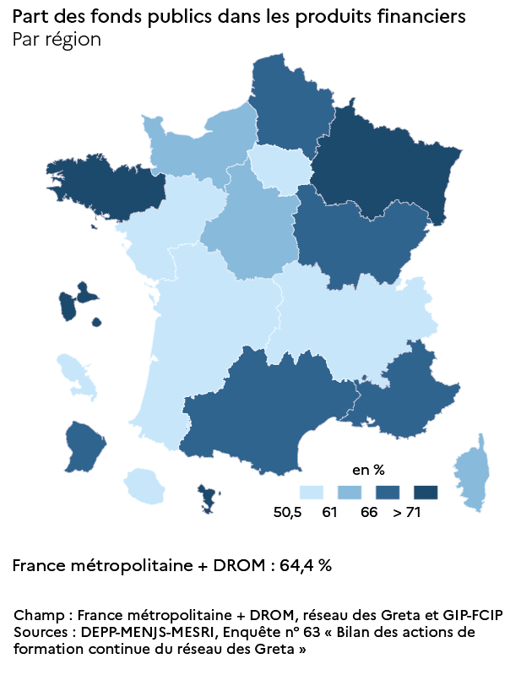
11 | Ile-de-France | 45.8 | 50.6
24 | Centre-Val de Loire | 52.3 | 62.8
27 | Bourgogne-Franche-Comté | 46.2 | 68.9
28 | Normandie | 49.8 | 65.5
32 | Hauts-de-France | 43.2 | 69
44 | Grand Est | 55.6 | 76.1
52 | Pays de la Loire | 37.8 | 56.3
53 | Bretagne | 52 | 73.6
75 | Nouvelle-Aquitaine | 39.7 | 58.3
76 | Occitanie | 50.4 | 69.8
84 | Auvergne-Rhône-Alpes | 40.3 | 59.8
93 | Provence-Alpes-Côte d'Azur | 52.4 | 70.6
94 | Corse | 6.3 | 64.7

► Champ : France métropolitaine + DOM (Mayotte à partir de 2011), réseau des Greta et des GIP-FCIP.
Sources : MENJ-MESRI-DEPP/ Enquête n° 63 "Bilan des actions de formation continue du réseau des Greta".
Réf. : Note d'information, n°21.28 © DEPP

figure 11 (carte 2)
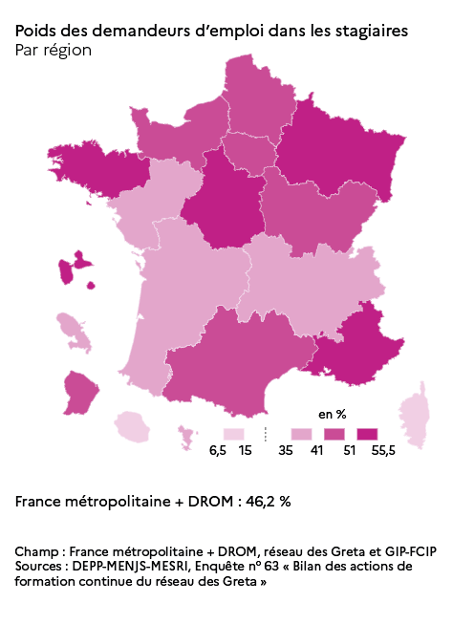
Figure 11 - Poids des demandeurs d'emploi dans les stagiaires (en %), par région

Champ : France métropolitaine + DROM, réseau des Greta et des GIP-FCIP.
Source : DEPP-MENJS-MESRI, enquête n° 63 « Bilan des actions de formation continue du réseau des Greta ».
Réf. : Note d'information, n°21.28 © DEPP

